Instrucciones
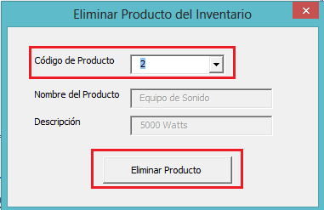
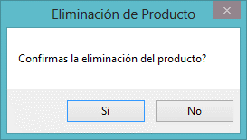
INSTRUCCIONES

 | Es importante aclarar que el ingreso de productos nuevos a la base de datos, asi como la eliminación y los movimientos de cantidades en el inventario, se debe realizar SOLO desde la hoja CONTROL INVENTARIO


1. Para ingresar PRODUCTOS nuevos al inventario:

 |  | Primero observemos que en la parte inferior de la hoja CONTROL INVENTARIO, tenemos un resumen de todos los productos que tenemos en nuestro inventario donde se puede observar el código de cada uno, el nombre, una Descripción y la Cantidad de Unidades disponibles.

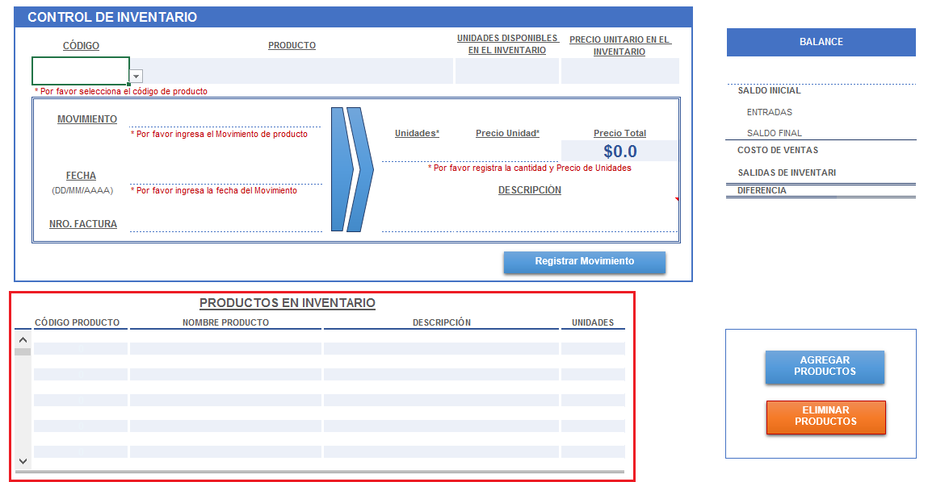

 |  | Para iniciar, debemos ingresar los productos que administraremos desde el inventario; para ello, nos dirigimo a la esquina inferior derecha de la hoja CONTROL INVENTARIO donde encontraremos el botón AGREGAR PRODUCTOS

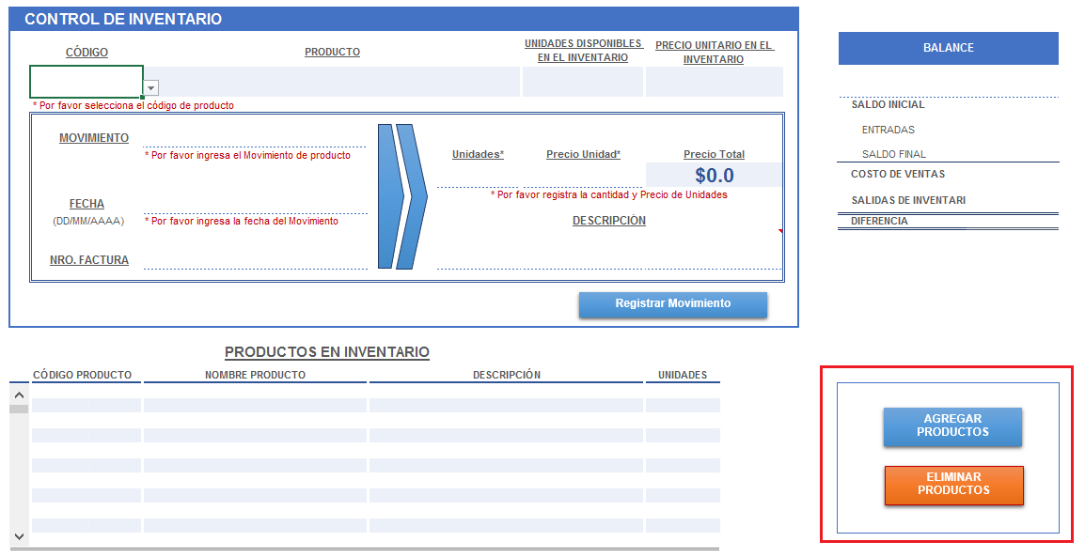

 |  | Con esto se abre una ventana de diálogo con los sigiuentes campos:
 |  | CÓDIGO DEL PRODUCTO: Este campo corresponde al código de identificación del producto y es único para cada Producto. NOTA: Este código se genera automáticamente

 |  | NOMBRE DE PRODUCTO: En este campo debes digitar el nombre del producto
 |  | DESCRIPCIÓN DEL PRODUCTO: En este campo debes digitar una descripción o las características del producto de manera que puedas diferencialo mejor

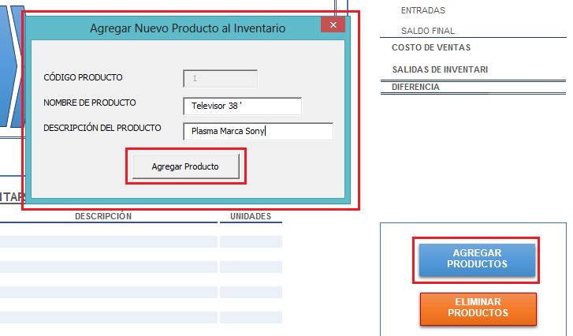

 |  | Ahora veremos que en el resumen de productos, ya tenemos el que acabamos de ingresar asi como también tenemos una nueva hoja en nuestro libro cuyo nombre es el código del producto. En dicha hoja es donde se registrarán todos los movimientos de entradas y salidas de unidades del producto
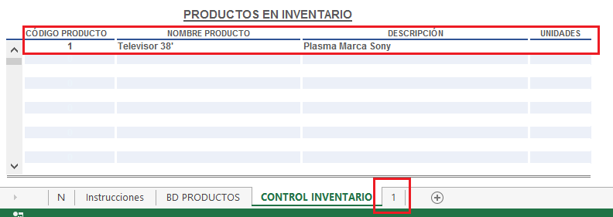

 |  | Ahora debemos ingresar el Saldo Inicial en inventario para los productos; para ello nos ubicamos en la parte superior de la hoja específicamente en la celda C7 donde debemos seleccionar de la lista desplegable el código del producto al cual queremos registrar el Saldo Inicial

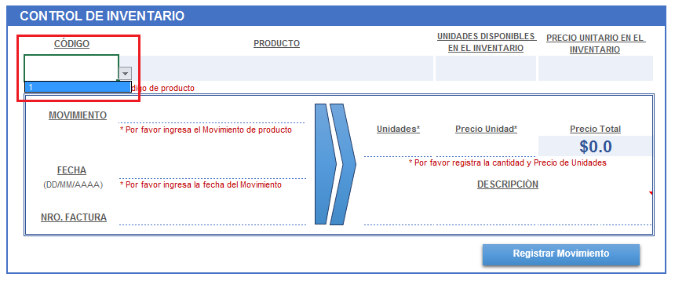

 |  | Al seleccionar el código, en los campos de la derecha se refresca la información de Nombre del Producto, las Unidades Disponibles en el Inventario asi como el Precio Unitario calculado por el Método de Promedio Ponderado según los movimientos de entradas y salidas que registremos en el Inventario

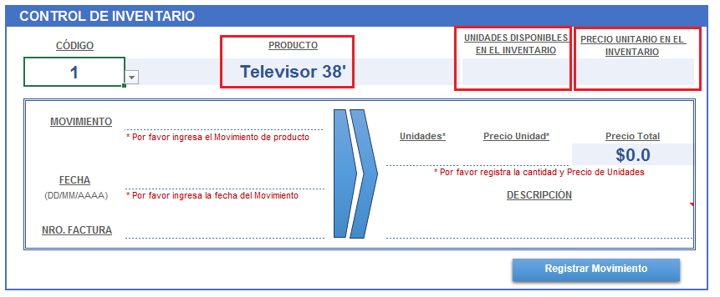

 |  | Debido a que el producto con código 1 lo acabamos de ingresar, los datos de Unidades y Precio Unitario en Inventario son 0; así que vamos a ingresar el Saldo Inicial de este producto. NOTA: El primer registro de cada producto debe ser el SALDO INICIAL. Para ello nos ubicamos en la celda D10 donde podemos escoger todos los tipos de movimientos que se pueden dar para un producto en el inventario, en este caso debemos escoger la opción Saldo Inicial

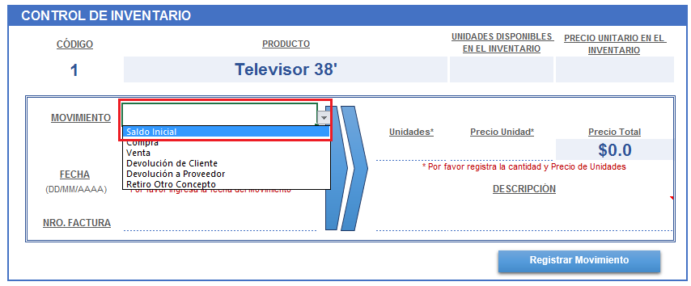

 |  | Luego debemos ingresar los campos:
 |  | FECHA (Campo Obligatorio): Corresponde a la fecha en que se realiza el movimiento
 |  | NRO. FACTURA (Campo Opcional): Corresponde a la factura que relaciona el movimiento
 |  | UNDIADES (Campo Obligatorio): Corresponde al número de unidades que se van a registrar en el inventario
 |  | PRECIO UNIDAD (Campo Obligatorio): Corresponde al precio unitario del producto y que se va a registrar en el inventario

 |  | El sistema calcula el PRECIO TOTAL
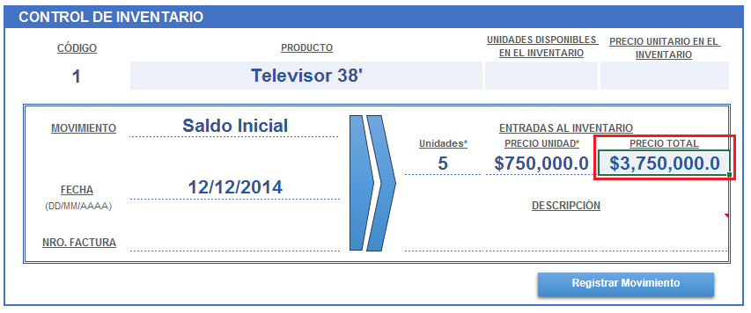

 |  | NOTA: Si todos los campos Obligarios no estan diligenciados el sistema no permite registrar el Movimiento

 |  | Finalmente damos Clic en el botón Registrar Movimiento y veremos que en el cuadro de Resumen del Inventario Total, ya nos indica la cantidad para el producto ingresado, el precio unitario en la parte superior y un Balance de los movimientos en la derecha de la hoja:

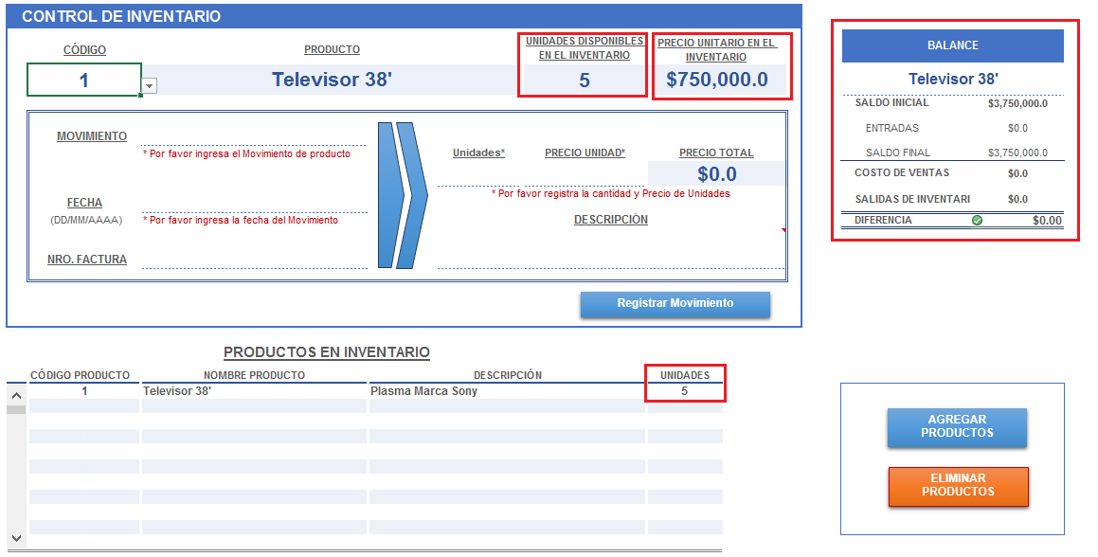

 |  | Ahora que ya ingresamos el Saldo Inicial del producto, podremos registrar los demas movimientos de ventas y compras

2.Para Eliminar Productos del Inventario

 |  | Nos ubicamos en la esquina inferior derecha en el botón ELIMINAR PRODUCTOS
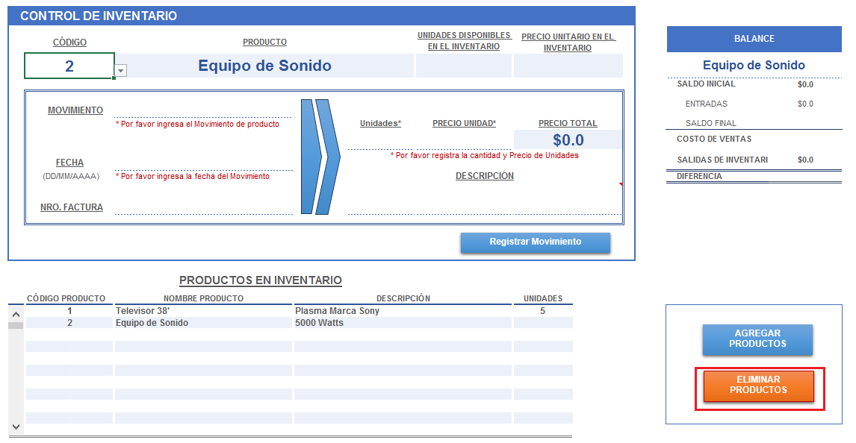

 |  | Al dar clic, se abre una ventana donde debemos escoger el código del producto que necesitamos eliminar; con esto se refresca el nombre y la descripción del producto para luego dar clic al botón Eliminar Producto y luego Confirmar la acción:

CONTROL INVENTARIO
CONTROL DE INVENTARIO
 |  |  |  |  |  |  | BALANCE
 | CÓDIGO | PRODUCTO |  |  | UNIDADES DISPONIBLES EN EL INVENTARIO | PRECIO UNITARIO EN EL INVENTARIO
 |  |  |  |  | #REF! | #REF!
 | * Por favor selecciona el código de producto |  |  |  |  |  | SALDO INICIAL | #REF!
 |  |  |  |  |  |  | ENTRADAS | #REF!
 | MOVIMIENTO
 |  | * Por favor ingresa el Movimiento de producto |  | Unidades* | PRECIO UNIDAD* | PRECIO TOTAL | SALDO FINAL | #REF!
 |  |  |  |  |  | $0.0 | COSTO DE VENTAS | #REF!
 | FECHA |  |  | * Por favor registra la cantidad y Precio de Unidades |  |  | SALIDAS DE INVENTARIO | #REF!
 | (DD/MM/AAAA) | * Por favor ingresa la fecha del Movimiento |  | DESCRIPCIÓN |  |  | DIFERENCIA | #REF!

 | NRO. FACTURA

Registrar Movimiento

PRODUCTOS EN INVENTARIO
 | CÓDIGO PRODUCTO | NOMBRE PRODUCTO | DESCRIPCIÓN |  |  | UNIDADES
1 | 0
AGREGAR PRODUCTOS
2 | 0
3 | 0
4 | 0
5 | 0
ELIMINAR PRODUCTOS
6 | 0
7 | 0
8 | 0
9 | 0
10 | 0
11 | 0

